Semáforo
Registros COVID-19, del 10 al 23 de diciembre del 2021 *

Datos actualizados al 24 de diciembre del 2021 a las 12:01:00 a.m.

Código departamento | Código municipio | Departamento | Municipio | Proyecciones preliminares, de Población INE | Total de tamizajes | Casos confirmados | Tasa por 100K Habitantes | Tasa Pruebas por 1000 | % de Positividad | Puntaje total | semaforo
TOTAL NACIONAL |  |  |  | 17109746 | 64620 | 3176 | 18.56 | 0.27 | 4.915 |  |  | Total de municipios según color
1 | 1 | GUATEMALA | GUATEMALA | 1204964 | 23292 | 751 | 62.33 | 1.38 | 3.22 | 5.5 | >5 y <=7.5
1 | 2 | GUATEMALA | SANTA CATARINA PINULA | 86980 | 875 | 84 | 96.57 | 0.72 | 9.6 | 7 | >5 y <=7.5 | Amarillo | Naranja | Rojo
1 | 3 | GUATEMALA | SAN JOSÉ PINULA | 89001 | 388 | 20 | 22.47 | 0.31 | 5.15 | 6 | >5 y <=7.5 | 293 | 34 | 13
1 | 4 | GUATEMALA | SAN JOSÉ DEL GOLFO | 8409 | 25 | 0 | 0 | 0.21 | 0 | 4 | >2.5 y <=5
1 | 5 | GUATEMALA | PALENCIA | 74517 | 151 | 3 | 4.03 | 0.14 | 1.99 | 4 | >2.5 y <=5
1 | 6 | GUATEMALA | CHINAUTLA | 123356 | 241 | 6 | 4.86 | 0.14 | 2.49 | 4 | >2.5 y <=5
1 | 7 | GUATEMALA | SAN PEDRO AYAMPUC | 66926 | 130 | 0 | 0 | 0.14 | 0 | 4 | >2.5 y <=5
1 | 8 | GUATEMALA | MIXCO | 507220 | 2649 | 206 | 40.61 | 0.37 | 7.78 | 7 | >5 y <=7.5
1 | 9 | GUATEMALA | SAN PEDRO SACATEPÉQUEZ | 55723 | 77 | 7 | 12.56 | 0.10 | 9.09 | 5 | >2.5 y <=5
1 | 10 | GUATEMALA | SAN JUAN SACATEPÉQUEZ | 281520 | 456 | 7 | 2.49 | 0.12 | 1.54 | 4 | >2.5 y <=5
1 | 11 | GUATEMALA | SAN RAYMUNDO | 38739 | 210 | 8 | 20.65 | 0.39 | 3.81 | 5 | >2.5 y <=5
1 | 12 | GUATEMALA | CHUARRANCHO | 16872 | 62 | 1 | 5.93 | 0.26 | 1.61 | 4 | >2.5 y <=5
1 | 13 | GUATEMALA | FRAIJANES | 62906 | 682 | 44 | 69.95 | 0.77 | 6.45 | 7 | >5 y <=7.5
1 | 14 | GUATEMALA | AMATITLÁN | 150322 | 834 | 220 | 146.35 | 0.40 | 26.38 | 9.5 | >7.5 y <=10
1 | 15 | GUATEMALA | VILLA NUEVA | 475373 | 2535 | 321 | 67.53 | 0.38 | 12.66 | 8 | >7.5 y <=10
1 | 16 | GUATEMALA | VILLA CANALES | 166831 | 326 | 14 | 8.39 | 0.14 | 4.29 | 4 | >2.5 y <=5
1 | 17 | GUATEMALA | SAN MIGUEL PETAPA | 148250 | 645 | 85 | 57.34 | 0.31 | 13.18 | 8 | >7.5 y <=10
2 | 1 | EL PROGRESO | GUASTATOYA | 27201 | 187 | 1 | 3.68 | 0.49 | 0.53 | 3.5 | >2.5 y <=5
2 | 2 | EL PROGRESO | MORAZÁN | 12639 | 18 | 0 | 0 | 0.10 | 0 | 4 | >2.5 y <=5
2 | 3 | EL PROGRESO | SAN AGUSTÍN ACASAGUASTLÁN | 55039 | 64 | 6 | 10.9 | 0.08 | 9.38 | 5 | >2.5 y <=5
2 | 4 | EL PROGRESO | SAN CRISTÓBAL ACASAGUASTLÁN | 7939 | 33 | 2 | 25.19 | 0.30 | 6.06 | 7 | >5 y <=7.5
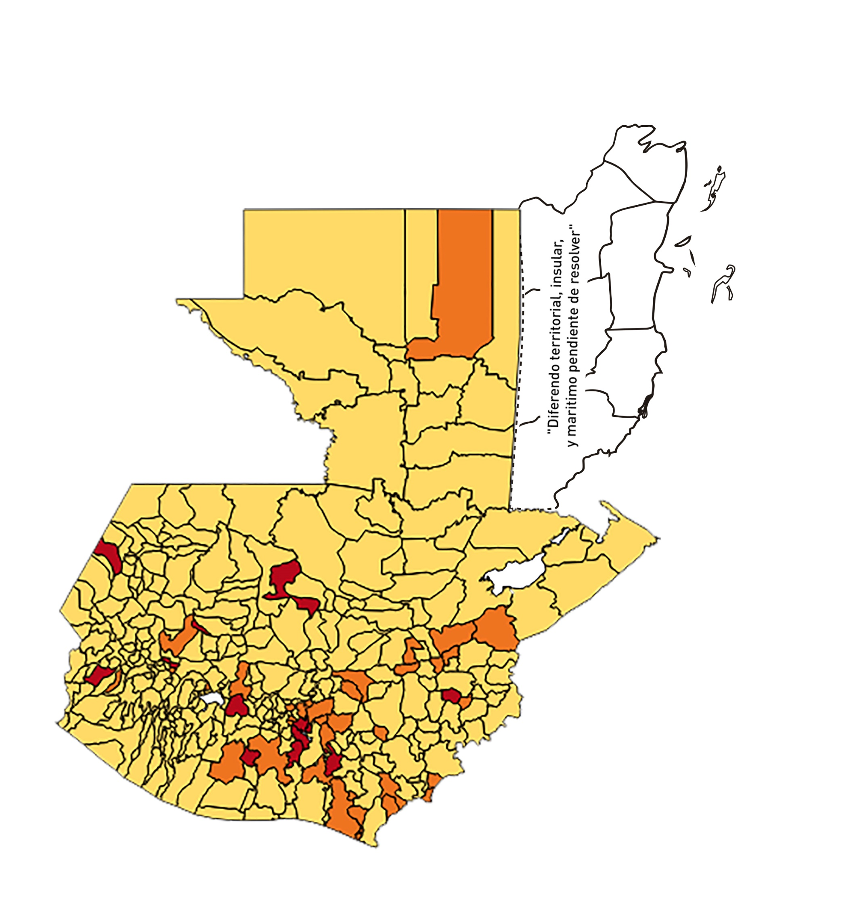
2 | 5 | EL PROGRESO | EL JÍCARO | 13509 | 207 | 41 | 303.5 | 1.09 | 19.81 | 7.5 | >5 y <=7.5
2 | 6 | EL PROGRESO | SANSARE | 13602 | 13 | 2 | 14.7 | 0.07 | 15.38 | 6 | >5 y <=7.5
2 | 7 | EL PROGRESO | SANARATE | 42203 | 98 | 2 | 4.74 | 0.17 | 2.04 | 4 | >2.5 y <=5
2 | 8 | EL PROGRESO | SAN ANTONIO LA PAZ | 22256 | 413 | 36 | 161.75 | 1.33 | 8.72 | 6.5 | >5 y <=7.5
3 | 1 | SACATEPEQUEZ | ANTIGUA GUATEMALA | 59091 | 861 | 12 | 20.31 | 1.04 | 1.39 | 3.5 | >2.5 y <=5
3 | 2 | SACATEPEQUEZ | JOCOTENANGO | 23492 | 142 | 3 | 12.77 | 0.43 | 2.11 | 3.5 | >2.5 y <=5
3 | 3 | SACATEPEQUEZ | PASTORES | 19661 | 45 | 1 | 5.09 | 0.16 | 2.22 | 4 | >2.5 y <=5
3 | 4 | SACATEPEQUEZ | SUMPANGO | 46082 | 65 | 0 | 0 | 0.10 | 0 | 4 | >2.5 y <=5
3 | 5 | SACATEPEQUEZ | SANTO DOMINGO XENACOJ | 14455 | 14 | 2 | 13.84 | 0.07 | 14.29 | 5 | >2.5 y <=5
3 | 6 | SACATEPEQUEZ | SANTIAGO SACATEPÉQUEZ | 36982 | 83 | 9 | 24.34 | 0.16 | 10.84 | 6 | >5 y <=7.5
3 | 7 | SACATEPEQUEZ | SAN BARTOLOMÉ MILPAS ALTAS | 8642 | 40 | 1 | 11.57 | 0.33 | 2.5 | 4 | >2.5 y <=5
3 | 8 | SACATEPEQUEZ | SAN LUCAS SACATEPÉQUEZ | 28819 | 151 | 4 | 13.88 | 0.37 | 2.65 | 4 | >2.5 y <=5
3 | 9 | SACATEPEQUEZ | SANTA LUCÍA MILPAS ALTAS | 17422 | 88 | 8 | 45.92 | 0.36 | 9.09 | 7 | >5 y <=7.5
3 | 10 | SACATEPEQUEZ | MAGDALENA MILPAS ALTAS | 12766 | 25 | 2 | 15.67 | 0.14 | 8 | 6 | >5 y <=7.5
3 | 11 | SACATEPEQUEZ | SANTA MARÍA DE JESÚS | 26769 | 23 | 0 | 0 | 0.06 | 0 | 4 | >2.5 y <=5
3 | 12 | SACATEPEQUEZ | CIUDAD VIEJA | 41010 | 96 | 3 | 7.32 | 0.17 | 3.13 | 4 | >2.5 y <=5
3 | 13 | SACATEPEQUEZ | SAN MIGUEL DUEÑAS | 15562 | 29 | 1 | 6.43 | 0.13 | 3.45 | 4 | >2.5 y <=5
3 | 14 | SACATEPEQUEZ | ALOTENANGO | 28129 | 37 | 1 | 3.56 | 0.09 | 2.7 | 4 | >2.5 y <=5
3 | 15 | SACATEPEQUEZ | SAN ANTONIO AGUAS CALIENTES | 12716 | 16 | 0 | 0 | 0.09 | 0 | 4 | >2.5 y <=5
3 | 16 | SACATEPEQUEZ | SANTA CATARINA BARAHONA | 4569 | 6 | 0 | 0 | 0.09 | 0 | 4 | >2.5 y <=5
4 | 1 | CHIMALTENANGO | CHIMALTENANGO | 114720 | 524 | 8 | 6.97 | 0.33 | 1.53 | 4 | >2.5 y <=5
4 | 2 | CHIMALTENANGO | SAN JOSÉ POAQUIL | 33454 | 11 | 1 | 2.99 | 0.02 | 9.09 | 5 | >2.5 y <=5
4 | 3 | CHIMALTENANGO | SAN MARTÍN JILOTEPEQUE | 93517 | 243 | 7 | 7.49 | 0.19 | 2.88 | 4 | >2.5 y <=5
4 | 4 | CHIMALTENANGO | SAN JUAN COMALAPA | 59505 | 62 | 7 | 11.76 | 0.07 | 11.29 | 5 | >2.5 y <=5
4 | 5 | CHIMALTENANGO | SANTA APOLONIA | 23464 | 9 | 0 | 0 | 0.03 | 0 | 4 | >2.5 y <=5
4 | 6 | CHIMALTENANGO | TECPÁN GUATEMALA | 110891 | 166 | 19 | 17.13 | 0.11 | 11.45 | 6 | >5 y <=7.5
4 | 7 | CHIMALTENANGO | PATZÚN | 70685 | 176 | 39 | 55.17 | 0.18 | 22.16 | 9 | >7.5 y <=10
4 | 8 | CHIMALTENANGO | POCHUTA | 11116 | 20 | 0 | 0 | 0.13 | 0 | 4 | >2.5 y <=5
4 | 9 | CHIMALTENANGO | PATZICÍA | 40104 | 39 | 5 | 12.47 | 0.07 | 12.82 | 5 | >2.5 y <=5
4 | 10 | CHIMALTENANGO | SANTA CRUZ BALANYÁ | 10815 | 10 | 1 | 9.25 | 0.07 | 10 | 5 | >2.5 y <=5
4 | 11 | CHIMALTENANGO | ACATENANGO | 28417 | 42 | 0 | 0 | 0.11 | 0 | 4 | >2.5 y <=5
4 | 12 | CHIMALTENANGO | YEPOCAPA | 42153 | 41 | 2 | 4.74 | 0.07 | 4.88 | 4 | >2.5 y <=5
4 | 13 | CHIMALTENANGO | SAN ANDRÉS ITZAPA | 35087 | 51 | 1 | 2.85 | 0.10 | 1.96 | 4 | >2.5 y <=5
4 | 14 | CHIMALTENANGO | PARRAMOS | 20163 | 36 | 1 | 4.96 | 0.13 | 2.78 | 4 | >2.5 y <=5
4 | 15 | CHIMALTENANGO | ZARAGOZA | 29077 | 54 | 4 | 13.76 | 0.13 | 7.41 | 5 | >2.5 y <=5
4 | 16 | CHIMALTENANGO | EL TEJAR | 23198 | 67 | 2 | 8.62 | 0.21 | 2.99 | 4 | >2.5 y <=5
5 | 1 | ESCUINTLA | ESCUINTLA | 168193 | 938 | 61 | 36.27 | 0.40 | 6.5 | 6.5 | >5 y <=7.5
5 | 2 | ESCUINTLA | SANTA LUCÍA COTZUMALGUAPA | 125854 | 327 | 45 | 35.76 | 0.19 | 13.76 | 7 | >5 y <=7.5
5 | 3 | ESCUINTLA | LA DEMOCRACIA | 25703 | 47 | 1 | 3.89 | 0.13 | 2.13 | 4 | >2.5 y <=5
5 | 4 | ESCUINTLA | SIQUINALÁ | 25993 | 90 | 24 | 92.33 | 0.25 | 26.67 | 10 | >7.5 y <=10
5 | 5 | ESCUINTLA | MASAGUA | 48002 | 96 | 5 | 10.42 | 0.14 | 5.21 | 5 | >2.5 y <=5
5 | 6 | ESCUINTLA | TIQUISATE | 63422 | 223 | 1 | 1.58 | 0.25 | 0.45 | 4 | >2.5 y <=5
5 | 7 | ESCUINTLA | LA GOMERA | 52114 | 73 | 3 | 5.76 | 0.10 | 4.11 | 4 | >2.5 y <=5
5 | 8 | ESCUINTLA | GUANAGAZAPA | 17361 | 38 | 1 | 5.76 | 0.16 | 2.63 | 4 | >2.5 y <=5
5 | 9 | ESCUINTLA | PUERTO DE SAN JOSÉ | 67326 | 110 | 5 | 7.43 | 0.12 | 4.55 | 4 | >2.5 y <=5
5 | 10 | ESCUINTLA | IZTAPA | 20096 | 22 | 0 | 0 | 0.08 | 0 | 4 | >2.5 y <=5
5 | 11 | ESCUINTLA | PALÍN | 71172 | 115 | 10 | 14.05 | 0.12 | 8.7 | 5 | >2.5 y <=5
5 | 12 | ESCUINTLA | SAN VICENTE PACAYA | 18172 | 38 | 7 | 38.52 | 0.15 | 18.42 | 8 | >7.5 y <=10
5 | 13 | ESCUINTLA | NUEVA CONCEPCIÓN | 81233 | 58 | 1 | 1.23 | 0.05 | 1.72 | 4 | >2.5 y <=5
5 | 14 | ESCUINTLA | SIPACATE | 17838 | 9 | 0 | 0 | 0.04 | 0 | 4 | >2.5 y <=5
6 | 1 | SANTA ROSA | CUILAPA | 46974 | 136 | 5 | 10.64 | 0.21 | 3.68 | 4 | >2.5 y <=5
6 | 2 | SANTA ROSA | BARBERENA | 61079 | 136 | 29 | 47.48 | 0.16 | 21.32 | 8 | >7.5 y <=10
6 | 3 | SANTA ROSA | SANTA ROSA DE LIMA | 21415 | 72 | 2 | 9.34 | 0.24 | 2.78 | 4 | >2.5 y <=5
6 | 4 | SANTA ROSA | CASILLAS | 26059 | 37 | 1 | 3.84 | 0.10 | 2.7 | 4 | >2.5 y <=5
6 | 5 | SANTA ROSA | SAN RAFAEL LAS FLORES | 13850 | 21 | 0 | 0 | 0.11 | 0 | 4 | >2.5 y <=5
6 | 6 | SANTA ROSA | ORATORIO | 27115 | 50 | 1 | 3.69 | 0.13 | 2 | 4 | >2.5 y <=5
6 | 7 | SANTA ROSA | SAN JUAN TECUACO | 12825 | 6 | 1 | 7.8 | 0.03 | 16.67 | 6 | >5 y <=7.5
6 | 8 | SANTA ROSA | CHIQUIMULILLA | 64871 | 625 | 83 | 127.95 | 0.69 | 13.28 | 7 | >5 y <=7.5
6 | 9 | SANTA ROSA | TAXISCO | 36751 | 48 | 3 | 8.16 | 0.09 | 6.25 | 5 | >2.5 y <=5
6 | 10 | SANTA ROSA | SANTA MARÍA IXHUATÁN | 26721 | 24 | 1 | 3.74 | 0.06 | 4.17 | 4 | >2.5 y <=5
6 | 11 | SANTA ROSA | GUAZACAPÁN | 22197 | 15 | 0 | 0 | 0.05 | 0 | 4 | >2.5 y <=5
6 | 12 | SANTA ROSA | SANTA CRUZ NARANJO | 17875 | 16 | 2 | 11.19 | 0.06 | 12.5 | 5 | >2.5 y <=5
6 | 13 | SANTA ROSA | PUEBLO NUEVO VIÑAS | 29418 | 16 | 4 | 13.6 | 0.04 | 25 | 6 | >5 y <=7.5
6 | 14 | SANTA ROSA | NUEVA SANTA ROSA | 39286 | 50 | 1 | 2.55 | 0.09 | 2 | 4 | >2.5 y <=5
7 | 1 | SOLOLA | SOLOLÁ | 99934 | 177 | 8 | 8.01 | 0.13 | 4.52 | 4 | >2.5 y <=5
7 | 2 | SOLOLA | SAN JOSÉ CHACAYÁ | 5220 | 5 | 1 | 19.16 | 0.07 | 20 | 7 | >5 y <=7.5
7 | 3 | SOLOLA | SANTA MARÍA VISITACIÓN | 2602 | 1 | 0 | 0 | 0.03 | 0 | 4 | >2.5 y <=5
7 | 4 | SOLOLA | SANTA LUCÍA UTATLÁN | 21790 | 15 | 1 | 4.59 | 0.05 | 6.67 | 5 | >2.5 y <=5
7 | 5 | SOLOLA | NAHUALÁ | 93541 | 30 | 0 | 0 | 0.02 | 0 | 4 | >2.5 y <=5
7 | 6 | SOLOLA | SANTA CATARINA IXTAHUACÁN | 61274 | 37 | 0 | 0 | 0.04 | 0 | 4 | >2.5 y <=5
7 | 7 | SOLOLA | SANTA CLARA LA LAGUNA | 10340 | 6 | 0 | 0 | 0.04 | 0 | 4 | >2.5 y <=5
7 | 8 | SOLOLA | CONCEPCIÓN | 7214 | 0 | 0 | 0 | 0.00 | 0 | 4 | >2.5 y <=5
7 | 9 | SOLOLA | SAN ANDRÉS SEMETABAJ | 14861 | 7 | 0 | 0 | 0.03 | 0 | 4 | >2.5 y <=5
7 | 10 | SOLOLA | PANAJACHEL | 16101 | 41 | 1 | 6.21 | 0.18 | 2.44 | 4 | >2.5 y <=5
7 | 11 | SOLOLA | SANTA CATARINA PALOPÓ | 4882 | 1 | 0 | 0 | 0.01 | 0 | 4 | >2.5 y <=5
7 | 12 | SOLOLA | SAN ANTONIO PALOPÓ | 15752 | 3 | 0 | 0 | 0.01 | 0 | 4 | >2.5 y <=5
7 | 13 | SOLOLA | SAN LUCAS TOLIMÁN | 31805 | 19 | 1 | 3.14 | 0.04 | 5.26 | 5 | >2.5 y <=5
7 | 14 | SOLOLA | SANTA CRUZ LA LAGUNA | 7894 | 0 | 0 | 0 | 0.00 | 0 | 4 | >2.5 y <=5
7 | 15 | SOLOLA | SAN PABLO LA LAGUNA | 8004 | 0 | 0 | 0 | 0.00 | 0 | 4 | >2.5 y <=5
7 | 16 | SOLOLA | SAN MARCOS LA LAGUNA | 2944 | 2 | 0 | 0 | 0.05 | 0 | 4 | >2.5 y <=5
7 | 17 | SOLOLA | SAN JUAN LA LAGUNA | 13400 | 5 | 0 | 0 | 0.03 | 0 | 4 | >2.5 y <=5
7 | 18 | SOLOLA | SAN PEDRO LA LAGUNA | 11828 | 14 | 0 | 0 | 0.08 | 0 | 4 | >2.5 y <=5
7 | 19 | SOLOLA | SANTIAGO ATITLÁN | 44854 | 129 | 0 | 0 | 0.21 | 0 | 4 | >2.5 y <=5
8 | 1 | TOTONICAPAN | TOTONICAPÁN | 118960 | 737 | 17 | 14.29 | 0.44 | 2.31 | 3.5 | >2.5 y <=5
8 | 2 | TOTONICAPAN | SAN CRISTÓBAL TOTONICAPÁN | 42937 | 376 | 92 | 214.27 | 0.63 | 24.47 | 8 | >7.5 y <=10
8 | 3 | TOTONICAPAN | SAN FRANCISCO EL ALTO | 65521 | 143 | 2 | 3.05 | 0.16 | 1.4 | 4 | >2.5 y <=5
8 | 4 | TOTONICAPAN | SAN ANDRÉS XECUL | 29849 | 34 | 1 | 3.35 | 0.08 | 2.94 | 4 | >2.5 y <=5
8 | 5 | TOTONICAPAN | MOMOSTENANGO | 139552 | 399 | 53 | 37.98 | 0.20 | 13.28 | 7 | >5 y <=7.5
8 | 6 | TOTONICAPAN | SANTA MARÍA CHIQUIMULA | 58918 | 70 | 1 | 1.7 | 0.08 | 1.43 | 4 | >2.5 y <=5
8 | 7 | TOTONICAPAN | SANTA LUCÍA LA REFORMA | 25668 | 10 | 4 | 15.58 | 0.03 | 40 | 8 | >7.5 y <=10
8 | 8 | TOTONICAPAN | SAN BARTOLO | 12459 | 32 | 0 | 0 | 0.18 | 0 | 4 | >2.5 y <=5
9 | 1 | QUETZALTENANGO | QUETZALTENANGO | 200491 | 2320 | 27 | 13.47 | 0.83 | 1.16 | 2.5 | >2.5 y <=5
9 | 2 | QUETZALTENANGO | SALCAJÁ | 21222 | 99 | 8 | 37.7 | 0.33 | 8.08 | 7 | >5 y <=7.5
9 | 3 | QUETZALTENANGO | OLINTEPEQUE | 38808 | 78 | 1 | 2.58 | 0.14 | 1.28 | 4 | >2.5 y <=5
9 | 4 | QUETZALTENANGO | SAN CARLOS SIJA | 35437 | 86 | 0 | 0 | 0.17 | 0 | 4 | >2.5 y <=5
9 | 5 | QUETZALTENANGO | SIBILIA | 8920 | 14 | 1 | 11.21 | 0.11 | 7.14 | 5 | >2.5 y <=5
9 | 6 | QUETZALTENANGO | CABRICÁN | 27720 | 20 | 0 | 0 | 0.05 | 0 | 4 | >2.5 y <=5
...

